상품제안서
비닐인쇄 엠보싱 물티슈 10매 55g | 상품코드: S37972

 |  |  |  |  |  |  | 02-713-8555 | www.synergygift.co.kr
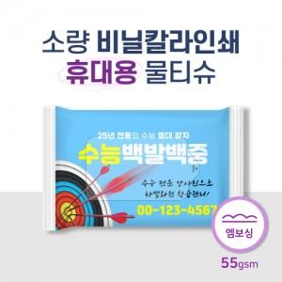

【상세/제작정보】 | <span style="font-size: 14pt;">※ 기본수량 2,000개입니다.</span>

【인쇄/포장옵션】 | 풀칼라 / 포장불가능

【공급단가】 | 수량 | 2,000~ | 5,000~ | 10,000~ | 50,000~ | 100,000~
*VAT별도 | 단가 | 530원 | 520원 | 510원 | 480원 | 470원

【상품 URL】 | https://www.synergygift.co.kr:443/src/goods_detail.php?gdno=37972

